Plan1
MATRIZ DE GUT | MATRIZ DE GUT
O que é a Matriz de GUT? | Matriz de GUT: A matriz de GUT é uma técnica usada para entender quais são as ameaças e riscos mais urgentes que deverão ser tratados e montar, por assim dizer, uma "fila de espera" para todos os riscos e ameaças que vão surgindo ao longo do tempo. Por através dessa matriz se torna fácil para o profissional da segurança identificar suas prioridades em tempo hábil para lidar com todas elas.
Que componentes a Matriz GUT tem para analisar cada risco individualmente? | A Matriz GUT usa 3 componentes para avaliar os riscos individualmente, e são exatamente estes 3 componentes que gerão a sigla GUT: - Gravidade: avalia a gravidade, ou seja, o impacto, que uma ameça pode gerar sobre os ativos físicos e lógicos de uma empresa; - Urgência: avalia o grau de urgência em que um problema deve ser resolvido, quanto maior a urgência menor é o tempo disponível; - Tendência: avalia qual é a tendência de piora de um problema, faz as perguntas: "se esse problema não for resolvido logo ele vai aumentar ou vai ficar estagnado?";
Como a Matriz GUT usa os seus componentes para quantificar a prioridade de um problema? | Na Matriz GUT são dados pontos de 1 a 5 para cada um dos componentes de um problema, essas pontuações significam o seguinte: - 1: Nenhuma Gravidade / Nenhuma Urgência / Nenhuma Tendência a Piorar; - 2: Baixa Gravidade / Baixa Urgência / Baixa Tendência a Piorar; - 3: Grave / Urgente / Tende a Piorar á Médio Prazo; - 4: Muita Gravidade / Muito Urgente / Tende a Piorar Rapidamente; - 5: Gravidade Máxima / Urgência Máxima / Tende a Piorar Imediatamente; Ao final esses componentes são multiplicados e o total será usado no índice da Matriz finalizada para mostrar que problemas são mais urgentes que outros.
Ilustre como podemos criar uma Planilha para coletar os pontos dos componentes GUT | 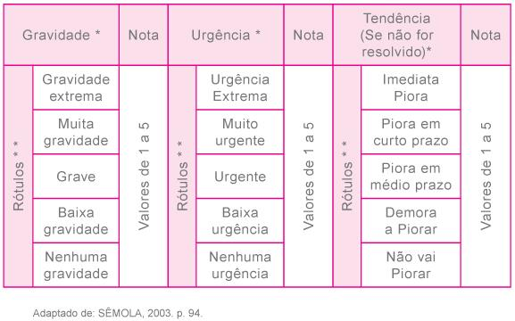
- reservado para a questão acima -
Ilustre como a Matriz de GUT é usada para coletar os problemas de maior prioridade | 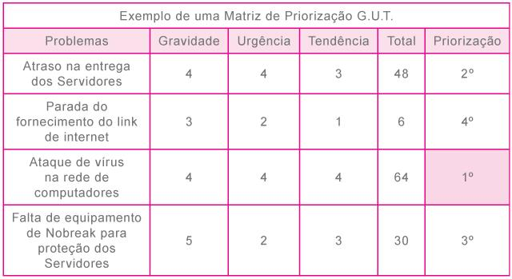
- reservado para a questão acima -

